CollectiveAccess
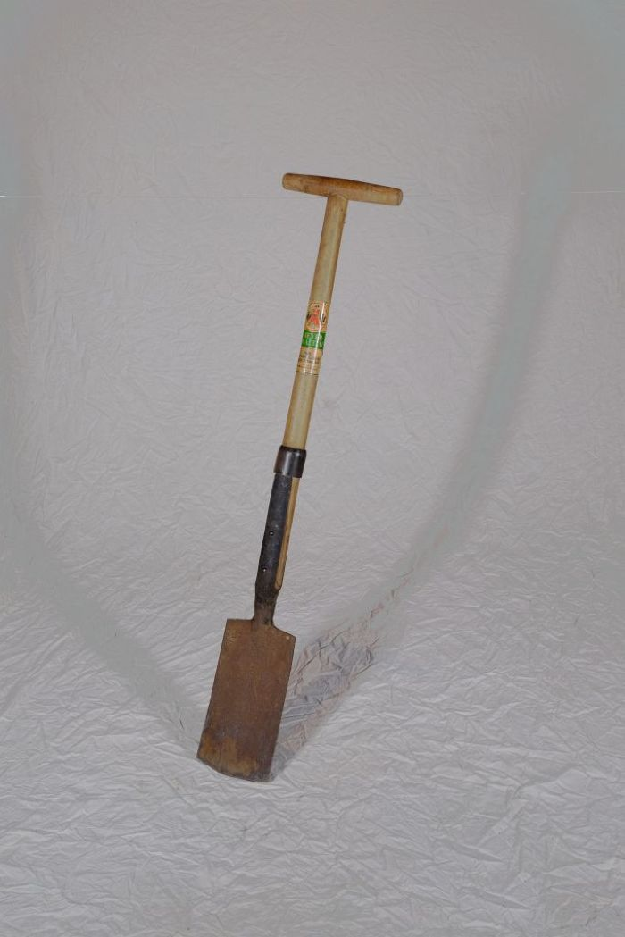
Image | Object | Description | Date
 | Rodespaten "Ketzin" (A1213) | Der Rodespaten diente vor allem zur Bearbeitung gröberer Böden. Das Etikett zeigt die Aufschrift "Meyer-Qualität - Aus einem Stück geschmiedet - Rodespaten Ketzin". Das Modell "Ketzin" wird auch heute noch von der Firma "Meyer" hergestellt und als "der Spaten für das Grobe" beworben.

